Прайс-лист
 |  | НОВОГОДНЯЯ ПРОГРАММА 2026-2027 |  |  |  |  |  |  |  |  | 141407, Московская обл. г. Химки, улица Бабакина, 5А +7 (495) 913-30-06
 |  | УПАКОВКА ИЗ ТЕКСТИЛЯ |  |  |  |  |  |  |  |  | info@ura-podarki.ru | www.ura-podarki.ru
Артикул | Наименование | Фото | Вес вложения, г. | Кол-во в коробе, шт. | Длина, ширина, высота, см. | Цена за штуку при общем объеме заказа: |  |  |  |  | Желаемый объем заказа, шт. | На сумму
 |  |  |  |  |  | до 100 шт. | 100-300 шт. | 300-700 шт. | 700-1000 шт. | более 1000 шт.
У27-01 | Макар | 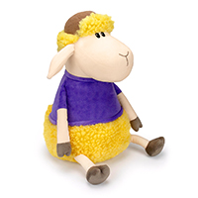 | 1100 | 32 | 20*19*34 | 1,081 ₽ | 1,010 ₽ | 981 ₽ | 952 ₽ | 924 ₽ | 0 | 0 ₽
У27-02 | Матвей | 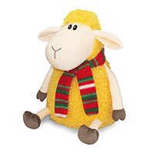 | 1300 | 32 | 20*19*32 | 966 ₽ | 903 ₽ | 877 ₽ | 851 ₽ | 826 ₽ | 0 | 0 ₽
У27-03 | Захар | 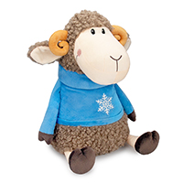 | 1300 | 32 | 19*20*32 | 1,081 ₽ | 1,010 ₽ | 981 ₽ | 952 ₽ | 924 ₽ | 0 | 0 ₽
У27-04 | Любава | 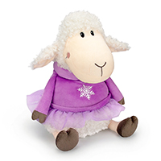 | 1300 | 32 | 20*18*31 | 1,081 ₽ | 1,010 ₽ | 981 ₽ | 952 ₽ | 924 ₽ | 0 | 0 ₽
У27-05 | Тим | 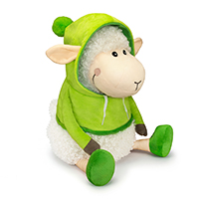 | 1300 | 32 | 20*19*30 | 1,081 ₽ | 1,010 ₽ | 981 ₽ | 952 ₽ | 924 ₽ | 0 | 0 ₽
У27-06 | Тая | 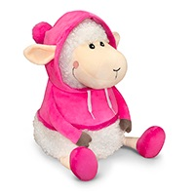 | 1300 | 32 | 20*19*30 | 1,081 ₽ | 1,010 ₽ | 981 ₽ | 952 ₽ | 924 ₽ | 0 | 0 ₽
У27-07 | Фил |  | 1300 | 32 | 20*19*31 | 1,063 ₽ | 993 ₽ | 964 ₽ | 936 ₽ | 909 ₽ | 0 | 0 ₽
У27-08 | Борис | 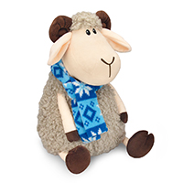 | 1400 | 40 | 20*19*32 | 1,025 ₽ | 958 ₽ | 930 ₽ | 903 ₽ | 877 ₽ | 0 | 0 ₽
У27-09 | Валера закончился | 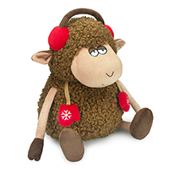 | 1600 | 35 | 23*21*31 | 969 ₽ | 906 ₽ | 880 ₽ | 854 ₽ | 829 ₽ | 0 | 0 ₽
У27-10 | Ефим | 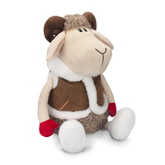 | 1300 | 35 | 19*18*33 | 988 ₽ | 923 ₽ | 896 ₽ | 870 ₽ | 845 ₽ | 0 | 0 ₽
У27-11 | Гриня | 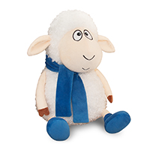 | 1300 | 30 | 20*18*30 | 1,044 ₽ | 976 ₽ | 948 ₽ | 920 ₽ | 893 ₽ | 0 | 0 ₽
У27-12 | Сеня | 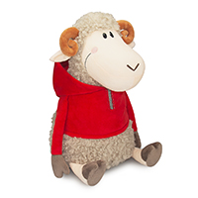 | 1000 | 40 | 18*18*33 | 1,081 ₽ | 1,010 ₽ | 981 ₽ | 952 ₽ | 924 ₽ | 0 | 0 ₽
У27-13 | Кузя (муфта с пледом) | 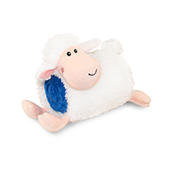 |  | 24 | муфта 21*21 плед 134*74 | 1,081 ₽ | 1,010 ₽ | 981 ₽ | 952 ₽ | 924 ₽ | 0 | 0 ₽
У27-14 | Барашек Санни (шапка с пледом) | 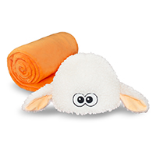 |  | 32 | размер шапки 54-55 плед 130*82 | 812 ₽ | 759 ₽ | 737 ₽ | 716 ₽ | 695 ₽ | 0 | 0 ₽
У27-15 | Рюкзак Гарри | 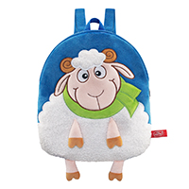 | 2000 | 50 | 29*34 | 764 ₽ | 714 ₽ | 693 ₽ | 673 ₽ | 653 ₽ | 0 | 0 ₽
У27-16 | Рюкзак Жора | 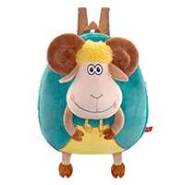 | 2800 | 24 | 29*4*34 | 1,007 ₽ | 941 ₽ | 914 ₽ | 887 ₽ | 861 ₽ | 0 | 0 ₽
У27-17 | Подушка Звёздочка закончилась | 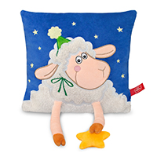 | 1800 | 15 | 29*5*29 | 878 ₽ | 821 ₽ | 797 ₽ | 774 ₽ | 751 ₽ | 0 | 0 ₽
У27-18 | Подушка Марио |  | 2100 | 15 | 34*34 | 729 ₽ | 681 ₽ | 661 ₽ | 642 ₽ | 623 ₽ | 0 | 0 ₽
У27-19 | Мартин закончился | 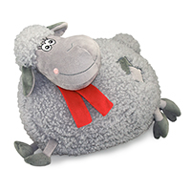 | 1000 | 15 | 32*25 | 822 ₽ | 768 ₽ | 746 ₽ | 724 ₽ | 703 ₽ | 0 | 0 ₽
У27-20 | Кирилл | 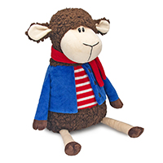 | 1300 | 30 | 20*19*32 | 913 ₽ | 853 ₽ | 828 ₽ | 804 ₽ | 781 ₽ | 0 | 0 ₽
У27-21 | Элли | 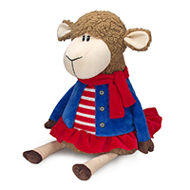 | 1300 | 30 | 20*19*32 | 913 ₽ | 853 ₽ | 828 ₽ | 804 ₽ | 781 ₽ | 0 | 0 ₽
У27-22 | Мирон | 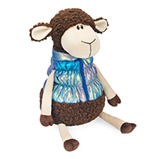 | 1300 | 30 | 19*19*33 | 950 ₽ | 888 ₽ | 862 ₽ | 837 ₽ | 813 ₽ | 0 | 0 ₽
У27-23 | Марго | 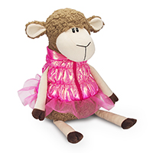 | 1300 | 30 | 19*18*33 | 950 ₽ | 888 ₽ | 862 ₽ | 837 ₽ | 813 ₽ | 0 | 0 ₽
У27-24 | Шоппер с пледом "Праздник" | 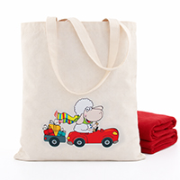 |  | 30 | сумка-шоппер 38,5*34 плед 150*100 | 935 ₽ | 874 ₽ | 849 ₽ | 824 ₽ | 800 ₽ | 0 | 0 ₽
ТЗ-39 | Дед Мороз | 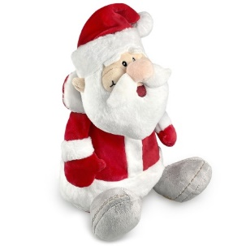 | 700 | 40 | 20*16*27 | 1,049 ₽ | 980 ₽ | 951 ₽ | 923 ₽ | 896 ₽ | 0 | 0 ₽
После внесения покупателем предоплаты цена фиксируется. При отсутствии предоплаты и изменении курса рубля к ин. валюте более чем на 5%, Компания оставляет за собой право пересмотра указанных цен. |  |  |  |  |  |  |  |  |  | Итого: | 0 | 0 ₽
Представленная в данном прайс-листе продукция запатентована как объемные товарные знаки. Любое несанкционированное копирование преследуется по закону. (статья 1406.1 ГК РФ; статья 150.4 КоАП РФ; статьи 146, 147 УК РФ)

